Anexo fotográfico

 | Informe mensual de actividades que se rinde al Consejo de la Comisión Estatal de Derechos Humanos

 | Formato único
 | Eje rector: Protección y Defensa de Derechos Humanos
 | Mes que se informa: | JUNIO | Área: | Dirección de Canalización, Gestión y Quejas
27 de junio del 2026, Personal Adscrito a esta Dirección realizo acompañamiento a Personas Privadas de la Libertad en el Penal de la Pila.

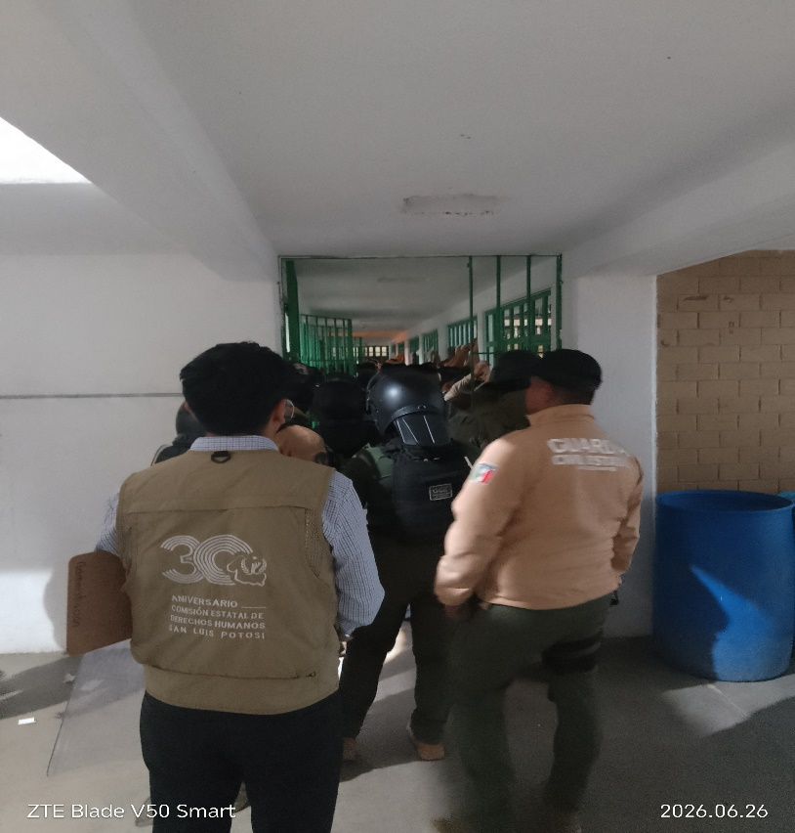

14 de junio del 2026, Personal Adscrito a esta Dirección realizo acompañamiento a Peticionario.

